工作表1
C3 | 李冰倩 | 优秀、理解能力强、课堂参与度不是很高需要主动提问、不够上进(课后练习不够 | 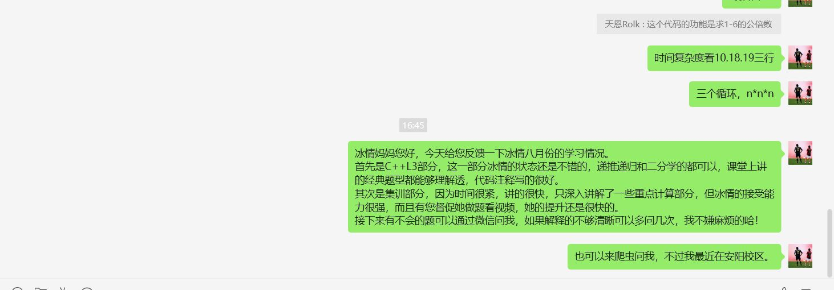
 | 张博文 | 优秀、理解能力强、课堂参与度不是很高需要主动提问、不够上进(课后练习不够 | 